统计
单项标注指标 |  |  |  |  |  |  |  |  |  | 环节 | 行为 | 统计1 | 占比 | 统计2 | 变量 | 比例
分类 |  | 编码 | 统计1 | 占比1 | 统计2 | 占比2 | 说话人 | 统计 | 占比 | 19组织教学47 | 1 | 8 | 16.67% | 47 | 教师言语比例 | 66.76%
教师言语 | 间接影响 | 1接受情感 | 14 | 1.72% | 161 | 19.83% | 闻亭老师 | 474 | 66.76% |  | 4 | 2 | 4.17% |  | 学生言语比例 | 33.24%
 |  | 2鼓励表扬 | 21 | 2.59% |  |  | 学生 | 236 | 33.24% |  | 6 | 14 | 29.17% |  | 教师间接影响和直接影响比例 | 41.49%
 |  | 3采纳意见 | 55 | 6.77% |  |  |  |  |  |  | 7 | 14 | 29.17% |  | 教师积极影响与消极影响比例 | 57.69%
 |  | 4开放性问题 | 54 | 6.65% |  |  | 双重指标 |  |  |  | 9 | 3 | 6.25% |  | 沉寂比例 | 2.09%
 |  | 5封闭性问题 | 17 | 2.09% |  |  | 指标 | 统计 | 释义 |  | 10 | 3 | 10.42% |  | 沉寂中学生做练习的比例 | 58.82%
 | 直接影响 | 6讲授 | 232 | 28.57% | 388 | 47.78% | （6，7） | 75 | 教授＋指示 |  | 17 | 3 | 4.17% |  | 沉寂中学生思考问题 | 11.76%
 |  | 7指示 | 156 | 19.21% |  |  | （16，18） | 1 | 学生观看教师展示的视频/图片/收听音频 | 20复习检查114 | 2 | 3 | 6.20% | 21 | 教师提问比例 | 8.74%
 |  | 8批评 | 0 | 0.00% |  |  | （9，18） | 15 | 学生看图/视频＋应答 |  | 3 | 3 | 3.88% |  | 提问开放性问题比例 | 76.06%
学生行为 |  | 9被动应答 | 205 | 25.25% | 218 | 26.85% | （15，17） | 3 | 学生在微信群分角色读课文 |  | 4 | 3 | 3.88% |  | 提问封闭问题比例 | 23.94%
 |  | 10主动应答 | 11 | 1.35% |  |  | （10，17） | 4 | 学生通过聊天框表达自己的看法 |  | 5 | 3 | 3.10% |  | 技术使用比例 | 3.45%
 |  | 11主动提问 | 2 | 0.25% |  |  | （7，16） | 3 | 教师指示+播放音频/视频/图片 |  | 6 | 3 | 37.98% |  | 技术使用中学生操作技术 | 25.00%
 |  | 12与同伴讨论 | 0 | 0.00% |  |  | （4，16） | 1 | 教师提问+播放音频/视频/图片 |  | 7 | 3 | 16.28% |  | 学生讨论比例 | 0.00%
沉寂 |  | 13无助于教学的混乱 | 5 | 0.01% | 17 | 2.09% |  |  |  |  | 9 | 3 | 28.68% |  | 学生有效行为比例（9、10、11、12、14、15、17、18列次数/总次数 | 31.16%
 |  | 14思考 | 2 | 0.25% |  |  |  |  |  | 21讲练新内容527 | 1 | 3 | 0.82% | 48 | 课堂利用率（沉寂+无关次数/总次数） | 2.09%
 |  | 15做练习 | 10 | 1.23% |  |  | 环节 | 统计 | 占比 |  | 2 | 3 | 2.14%
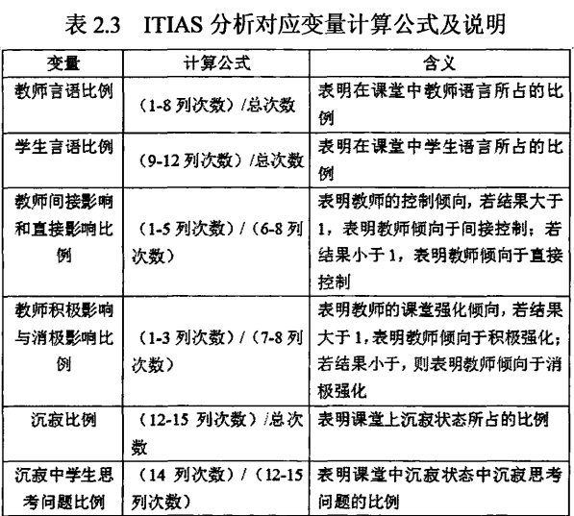
技术 |  | 16教师操纵技术 | 5 | 0.62% | 28 | 3.45% | 19组织教学 | 47 | 6.62% |  | 3 | 3 | 7.89%
 |  | 17学生操纵技术 | 7 | 0.86% |  |  | 20复习 | 114 | 16.06% |  | 4 | 3 | 6.74%
 |  | 18技术作用于学生 | 16 | 1.97% |  |  | 21讲练新内容 | 527 | 74.23% |  | 5 | 3 | 2.14%
无关 |  | 0技术问题 | 0 | 0.00% | 0 | 0.00% | 22巩固新内容 | 19 | 2.68% |  | 6 | 3 | 27.14%
标注总计：812 |  |  |  |  |  |  | 23布置作业 | 3 | 0.42% |  | 7 | 3 | 19.57%
 |  |  |  |  |  |  | 总计 | 710 | 100.00% |  | 9 | 3 | 26.64%
 |  |  |  |  |  |  |  |  |  |  | 10 | 3 | 0.66%
 |  |  |  |  |  |  |  |  |  |  | 11 | 3 | 0.33%
 |  |  |  |  |  |  |  |  |  |  | 13 | 3 | 0.82%
 |  |  |  |  |  |  |  |  |  |  | 14 | 3 | 0.33%
 |  |  |  |  |  |  |  |  |  |  | 15 | 3 | 1.15%
 |  |  |  |  |  |  |  |  |  |  | 16 | 3 | 0.82%
 |  |  |  |  |  |  |  |  |  |  | 17 | 3 | 0.16%
 |  |  |  |  |  |  |  |  |  |  | 18 | 3 | 2.63%
 |  |  |  |  |  |  |  |  |  | 22巩固新内容19 | 1 | 3 | 4.35% | 27
 |  |  |  |  |  |  |  |  |  |  | 3 | 3 | 8.70%
 |  |  |  |  |  |  |  |  |  |  | 4 | 3 | 21.74%
 |  |  |  |  |  |  |  |  |  |  | 6 | 3 | 4.35%
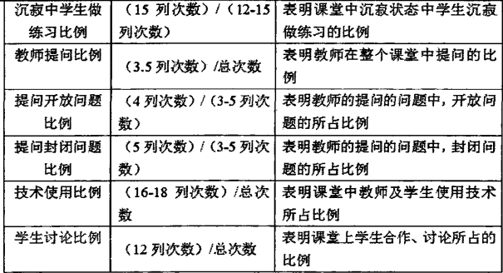
 |  |  |  |  |  |  |  |  |  |  | 7 | 3 | 8.70%
 |  |  |  |  |  |  |  |  |  |  | 9 | 3 | 13.04%
 |  |  |  |  |  |  |  |  |  |  | 10 | 3 | 8.70%
 |  |  |  |  |  |  |  |  |  |  | 15 | 3 | 13.04%
 |  |  |  |  |  |  |  |  |  |  | 17 | 3 | 17.39%
 |  |  |  |  |  |  |  |  |  | 23布置作业3 | 6 | 3 | 66.67% | 3
 |  |  |  |  |  |  |  |  |  |  | 7 | 3 | 33.33%

